상품제안서
BLIF 블리프 골프공 3구세트 | 상품코드: S38807

 |  |  |  |  |  |  | 02-713-8555 | www.synergygift.co.kr
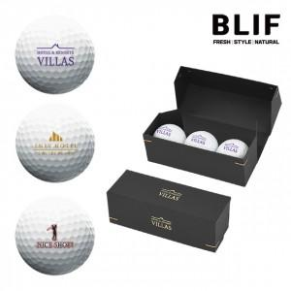

【상세/제작정보】 | <span style="font-size: 14pt;">※ 운임비 별도 발생 됩니다.</span>

【인쇄/포장옵션】 | 금박, 은박, 풀칼라 / 블랙 종이케이스

【공급단가】 | 수량 | 50~ | 100~ | 500~ | 1,000~ | 3,000~
*VAT별도 | 단가 | 5,850원 | 5,370원 | 4,870원 | 4,560원 | 4,250원

【상품 URL】 | https://www.synergygift.co.kr:443/src/goods_detail.php?gdno=38807

